Sheet1
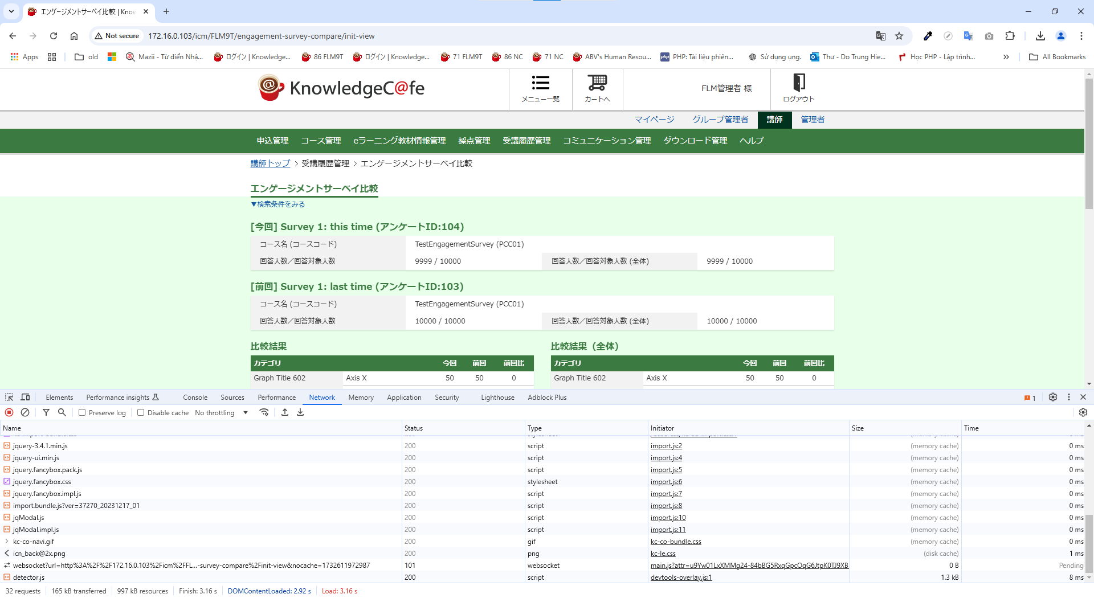
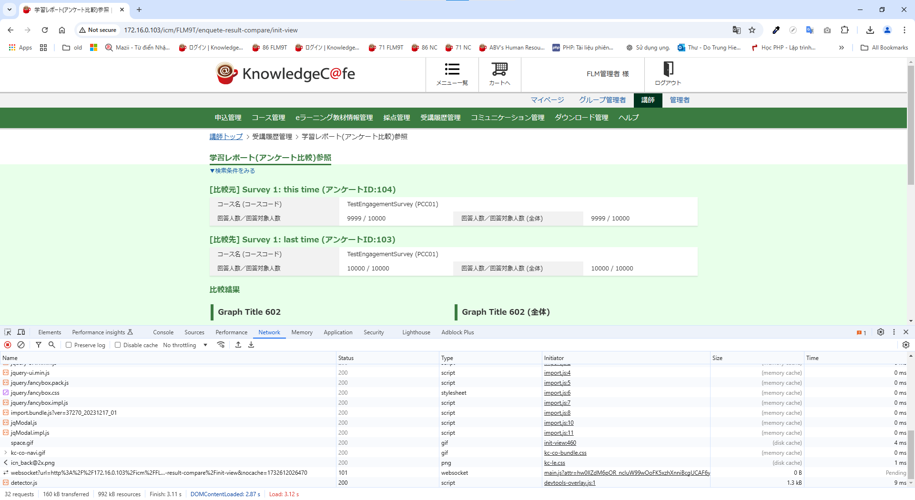
IT02_エンゲージメントサーベイ_性能検証

 |  | 検証件数 | エンゲージメントサーベイ | 学習レポート | テストケース
 | 一括更新チェック | 500件 | 2.24s | 2.08s | IT_02-01-01
 |  | 1,000件 | 3.91s | 3.49s | IT_02-01-02
 |  | 2,000件 | 6.55s | 6.49s | IT_02-01-03
 | 一括更新 | 500件 | 1.8m | 1.8m | IT_02-01-01
 |  | 1,000件 | 3.1m | 3.6m | IT_02-01-02
 |  | 2,000件 | 6.7m | 6.4m | IT_02-01-03
 | エンゲージメントサーベイ比較 | 1,000件 | 2.31s | 2.51s | IT_02-01-04
 |  | 5,000件 | 2.24s | 2.95s | IT_02-01-05
 |  | 10,000件 | 3.16s | 3.11s | IT_02-01-06

IT_02-01-01 | エンゲージメントサーベイ設定一括更新 |  |  |  |  | 学習レポート（アンケート）設定一括更新
 | 講師

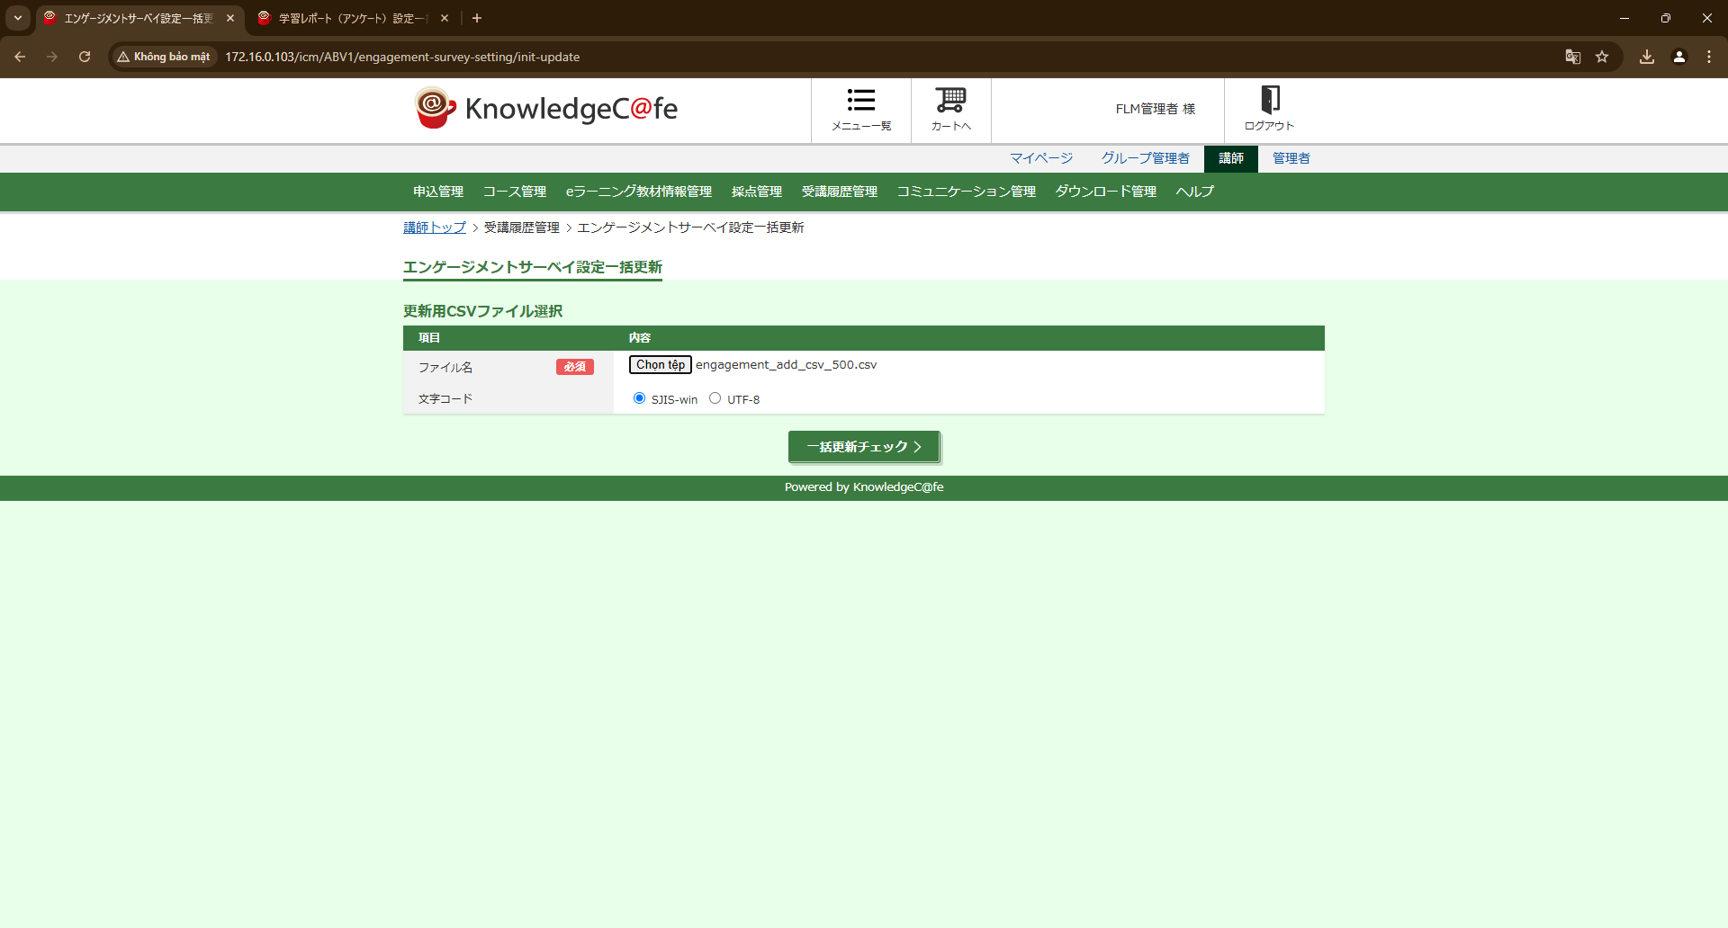
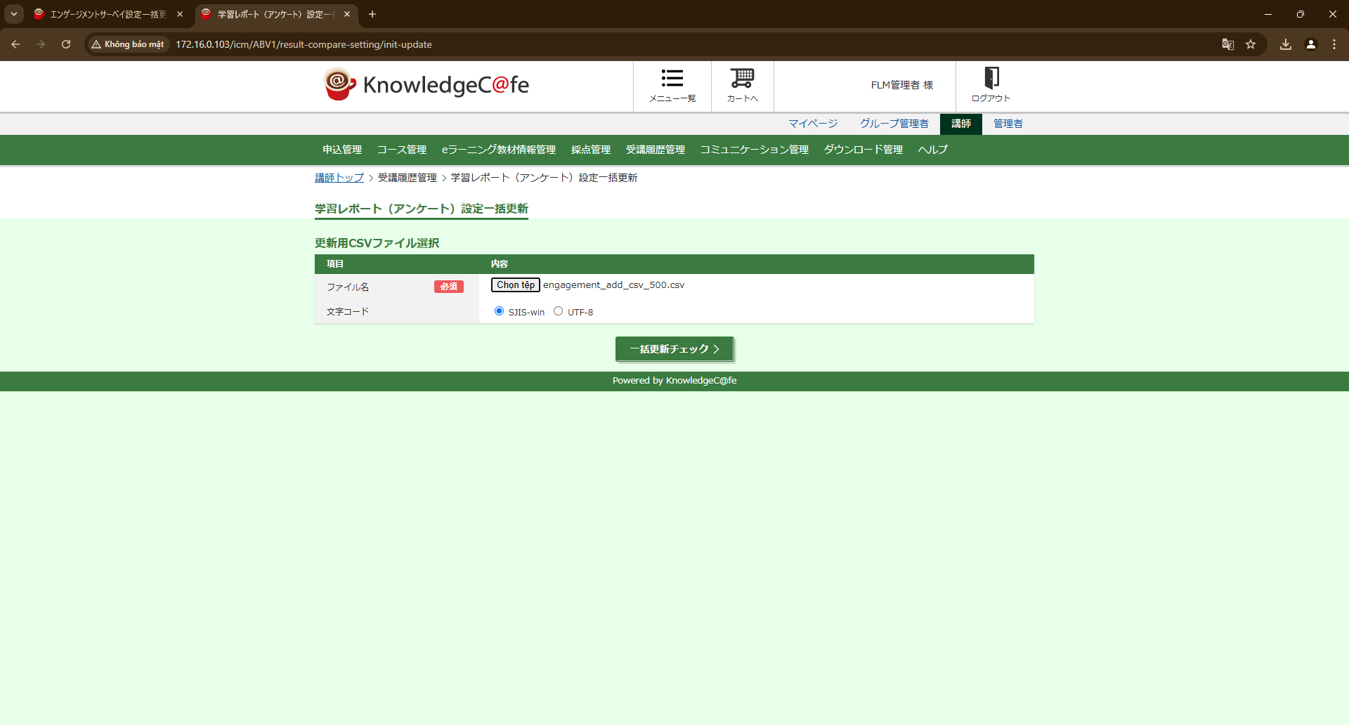

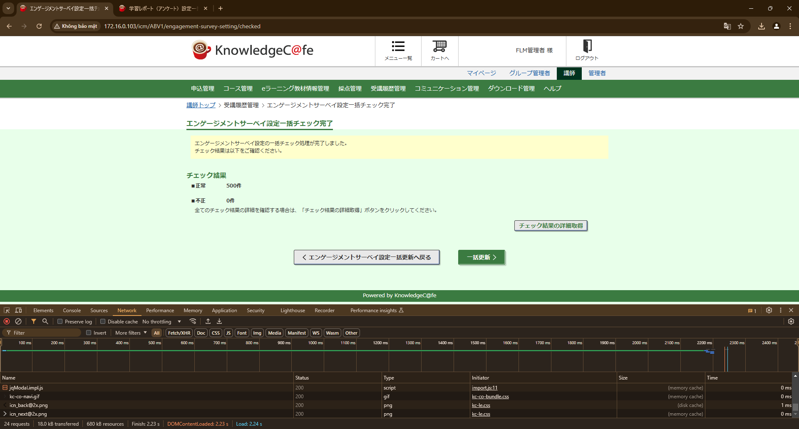
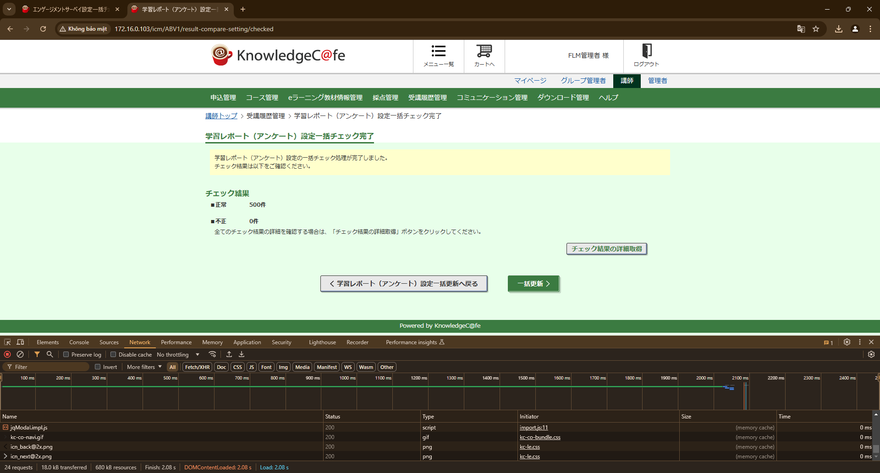

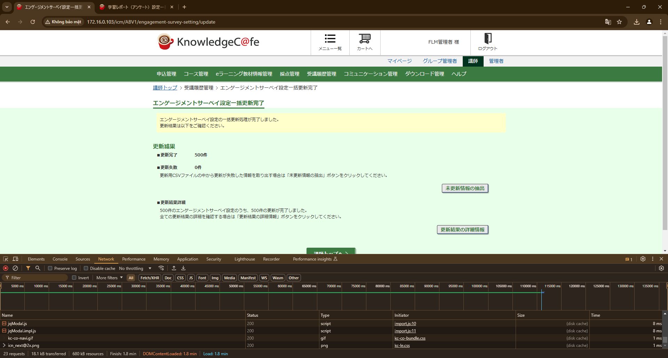
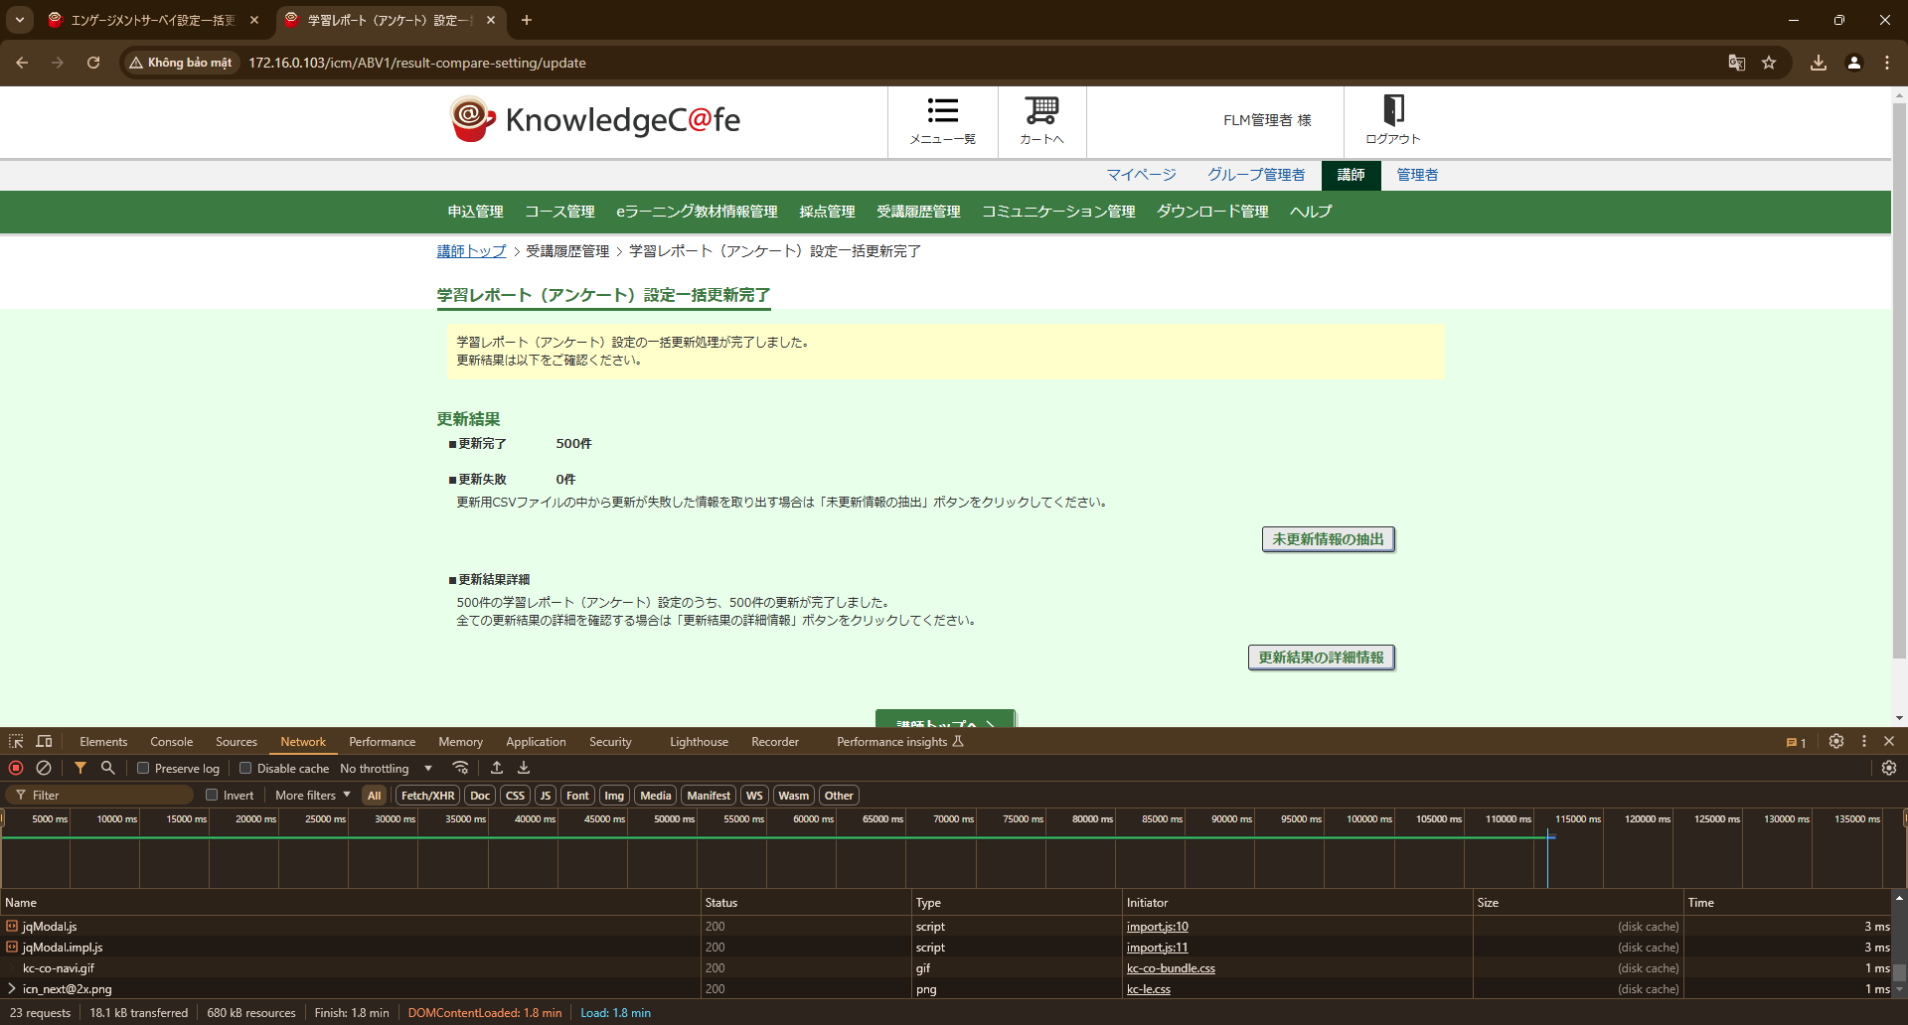

IT_02-01-02 | エンゲージメントサーベイ設定一括更新 |  |  |  |  | 学習レポート（アンケート）設定一括更新

 | 講師

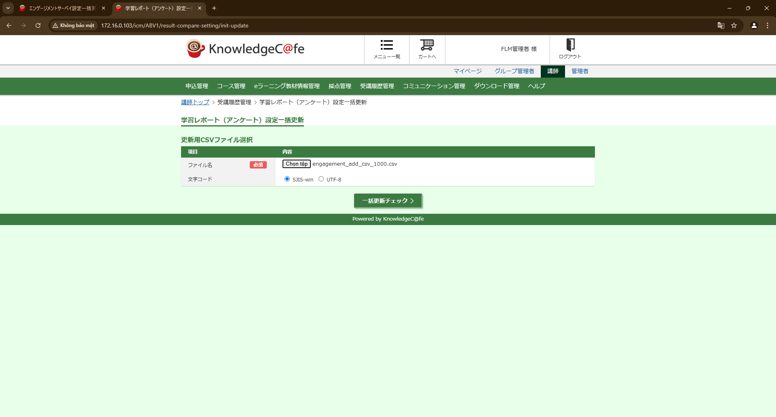

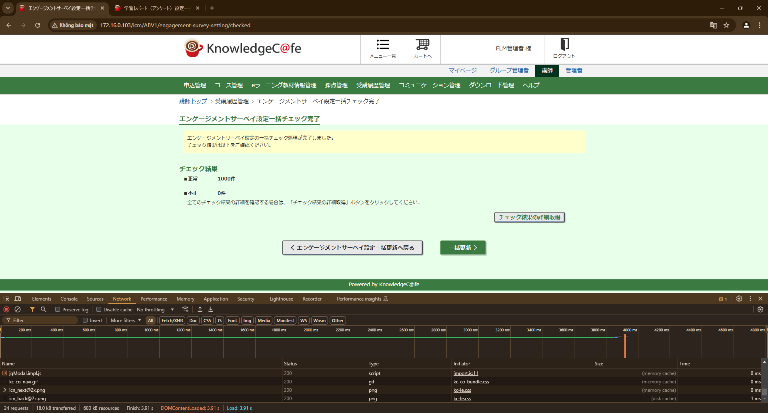
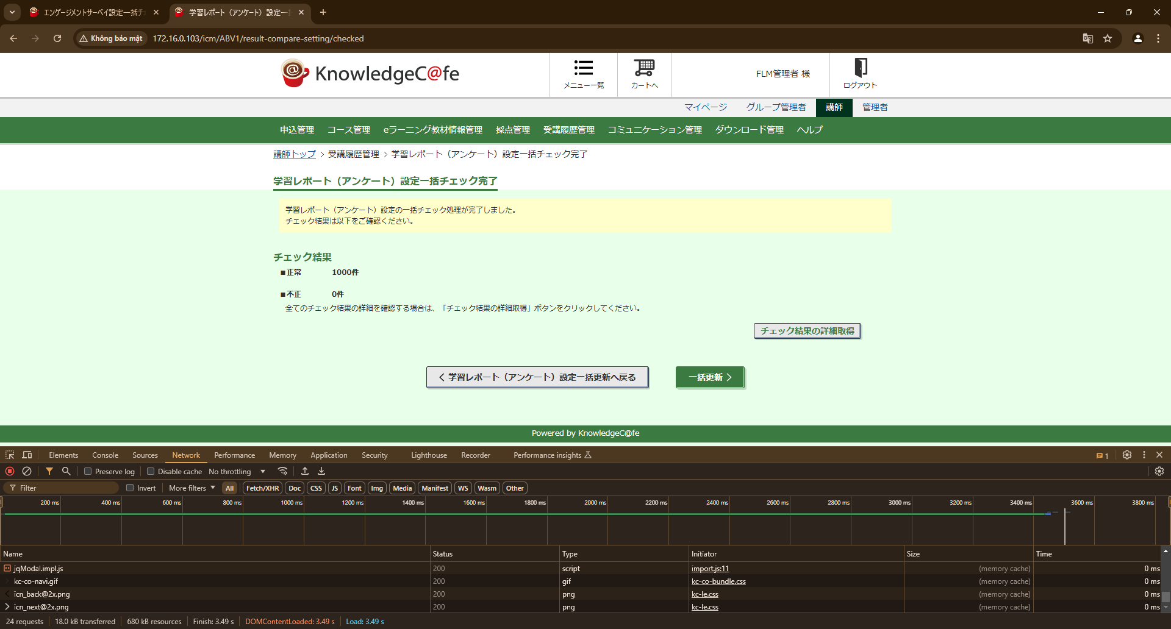


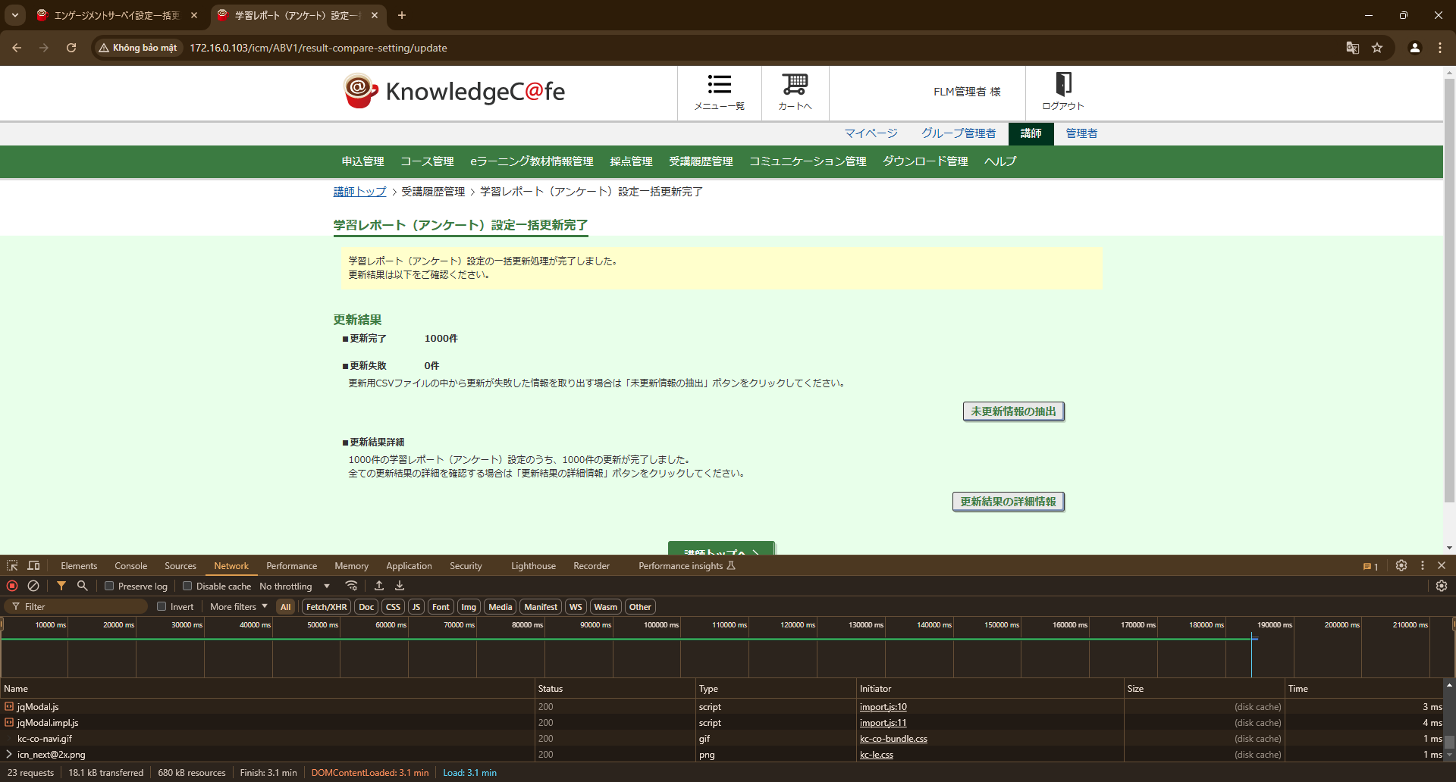

IT_02-01-03 | エンゲージメントサーベイ設定一括更新

 | 講師
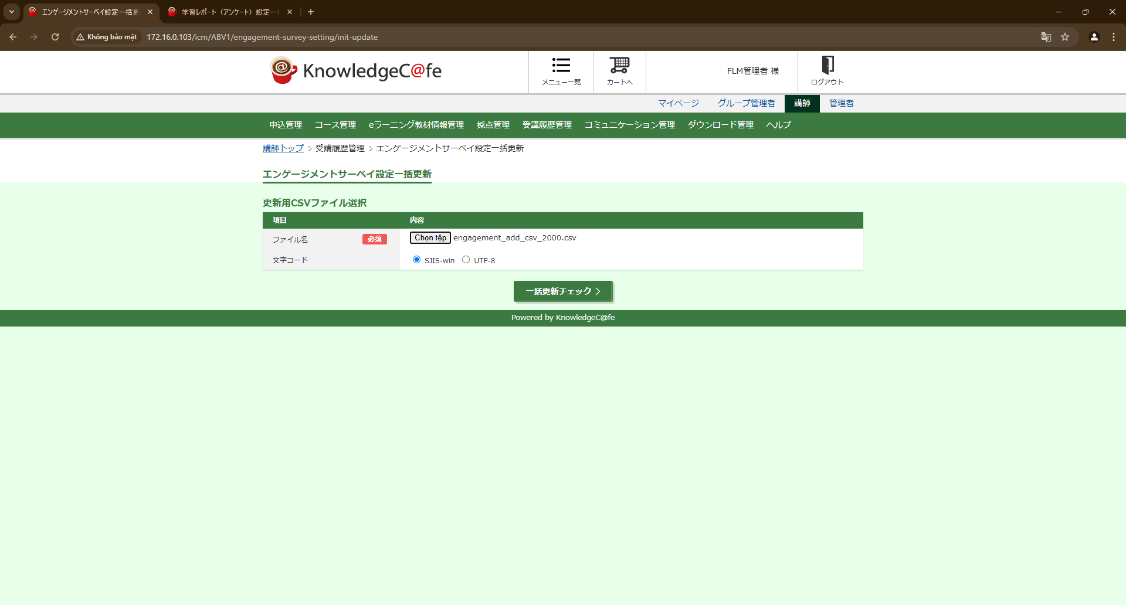


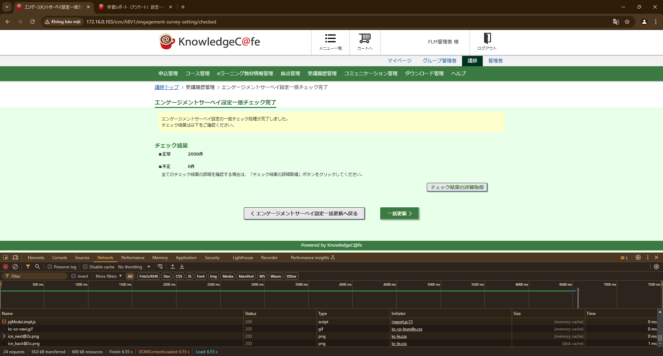


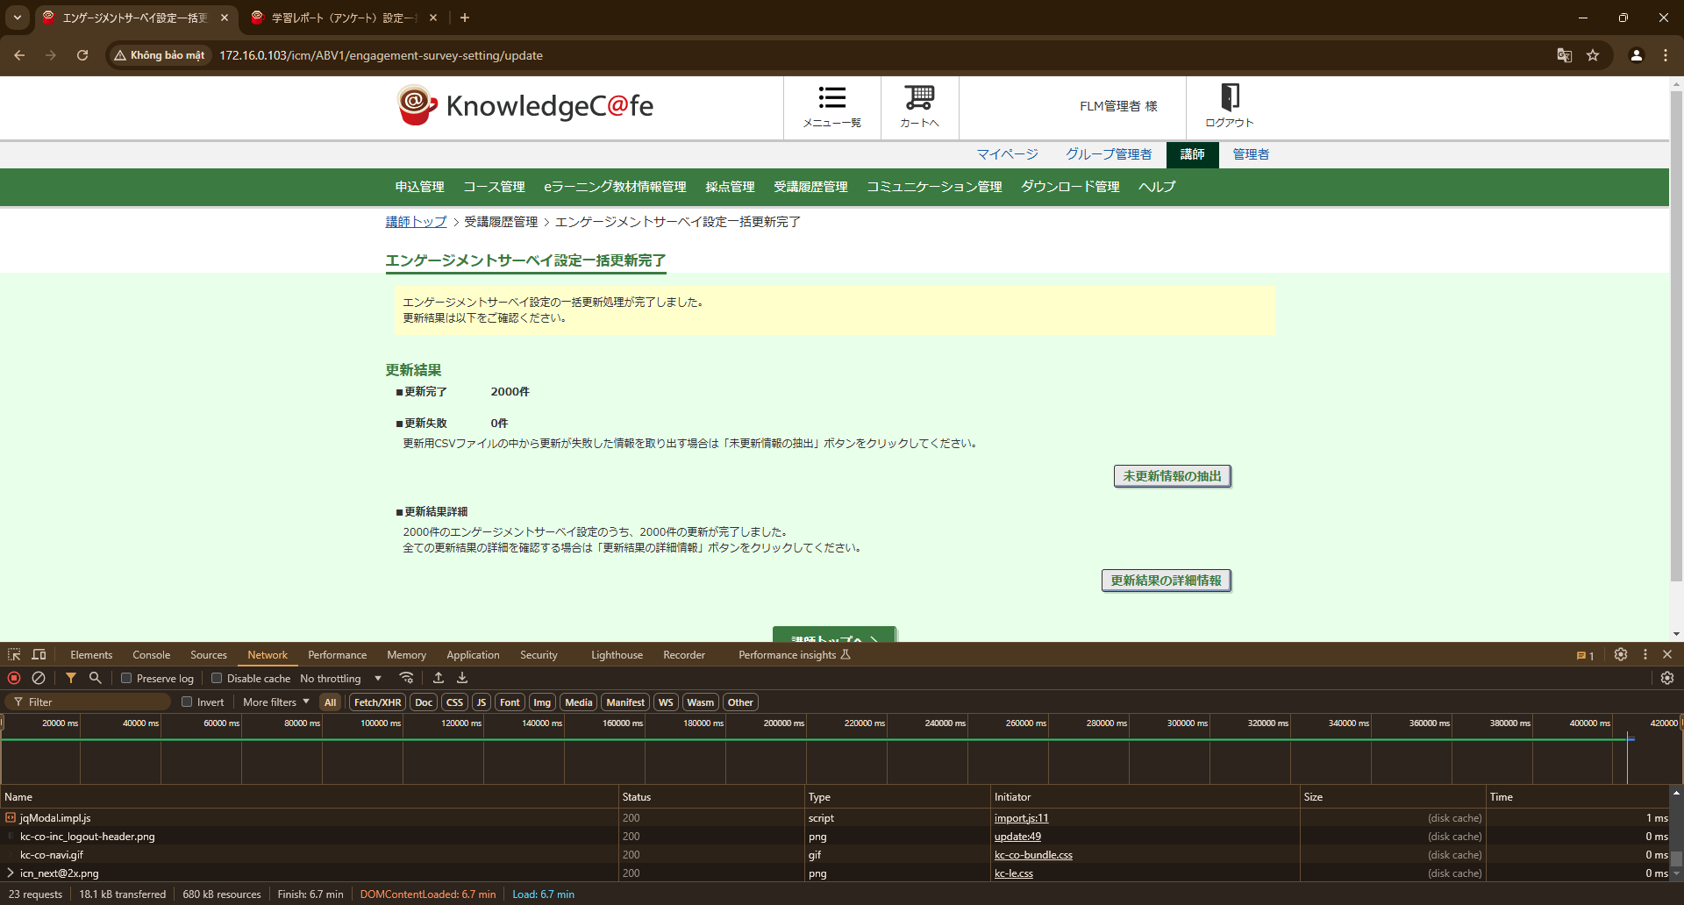
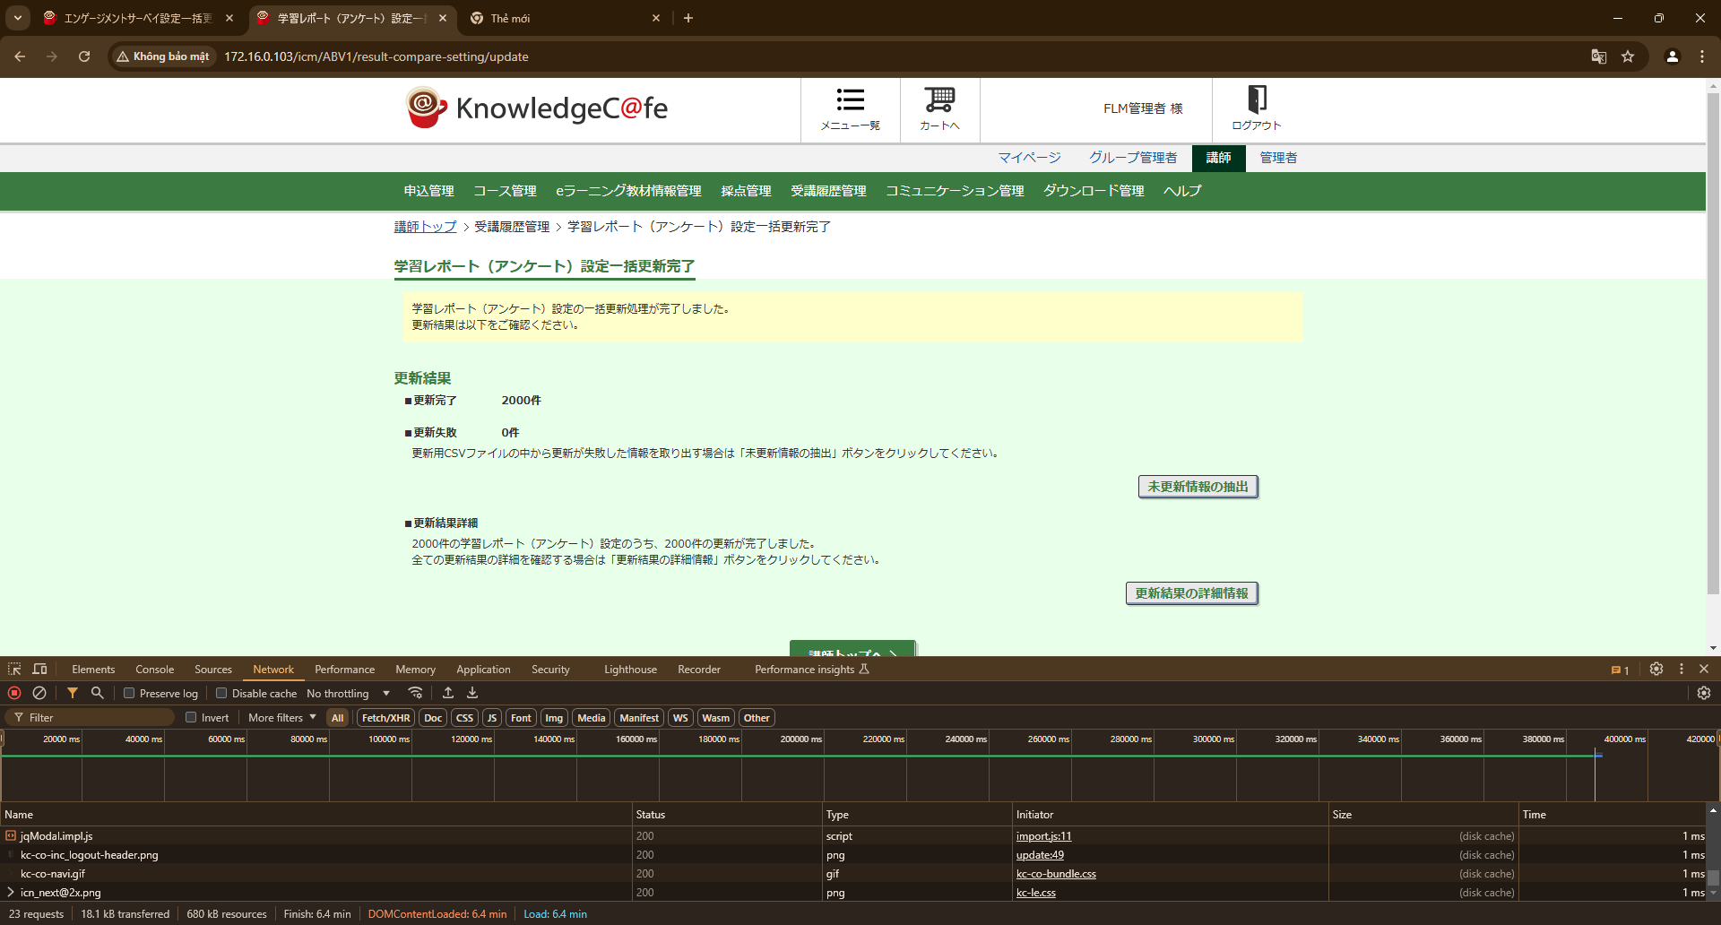

IT_02-01-04 | エンゲージメントサーベイ設定一括更新 |  |  |  |  | 学習レポート（アンケート）設定一括更新
 | 講師

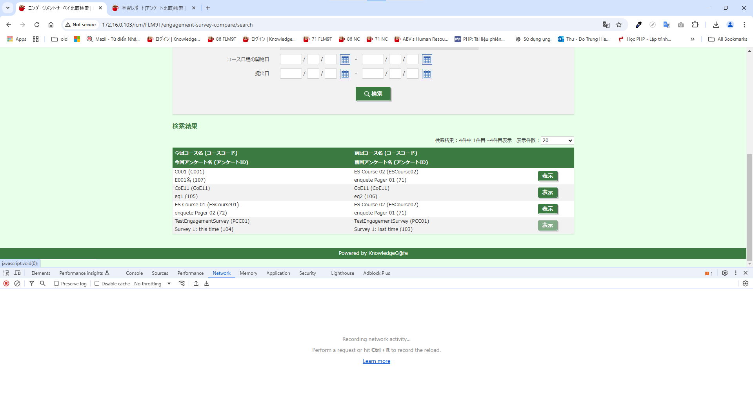
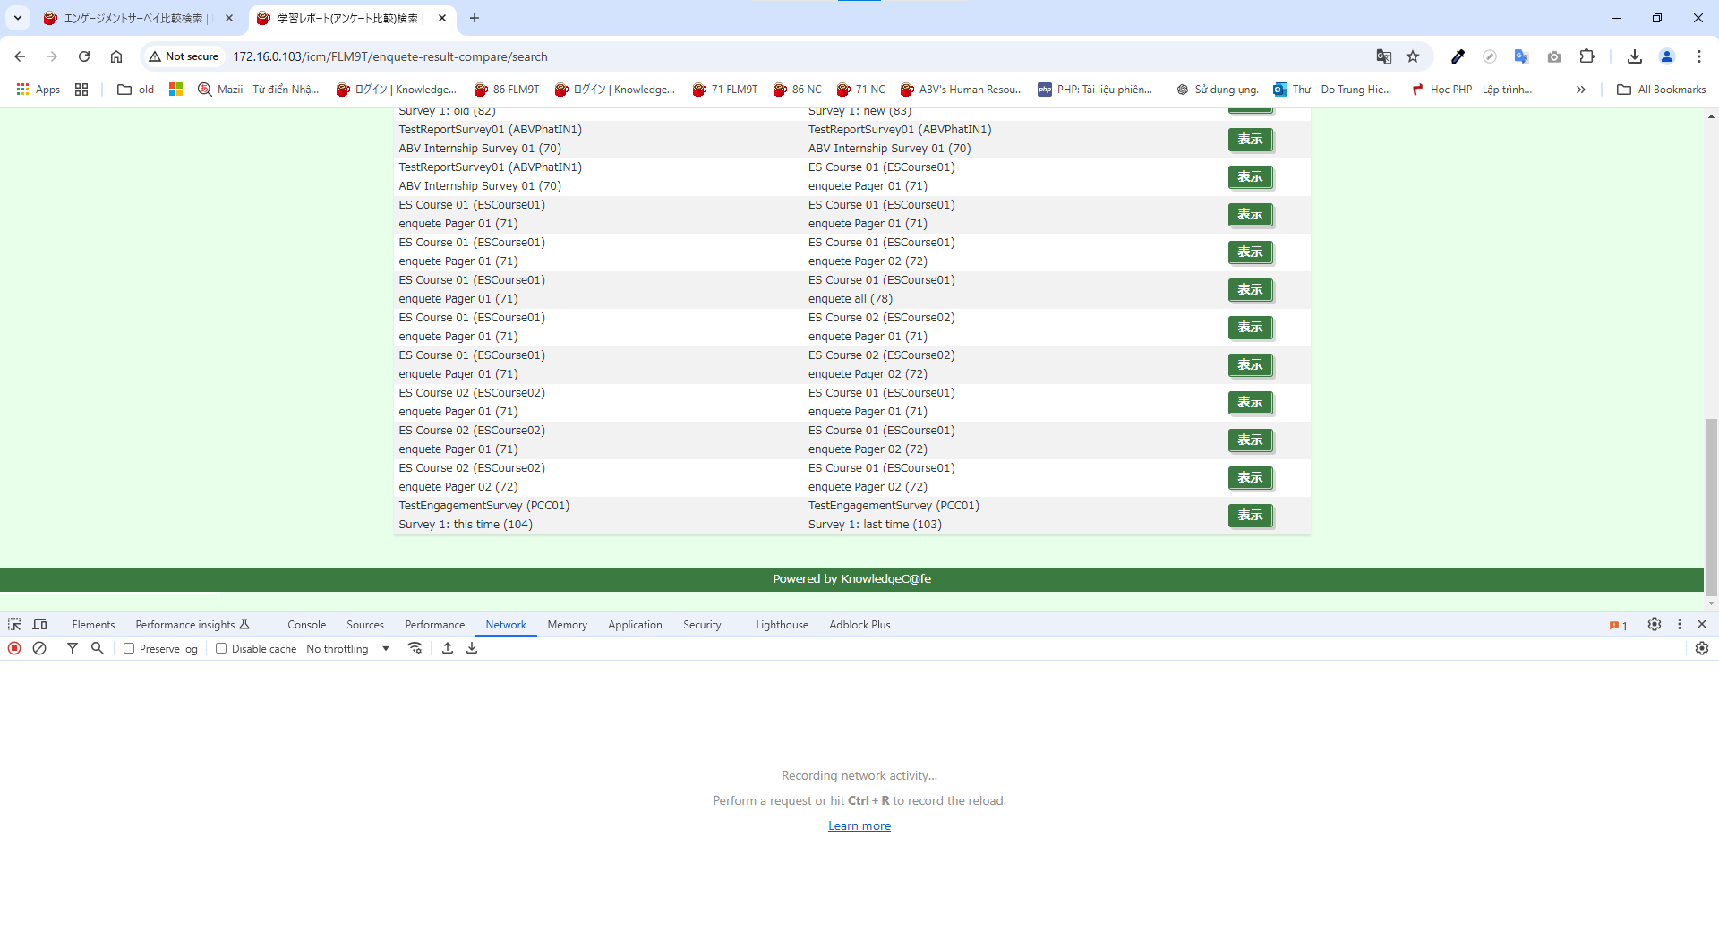

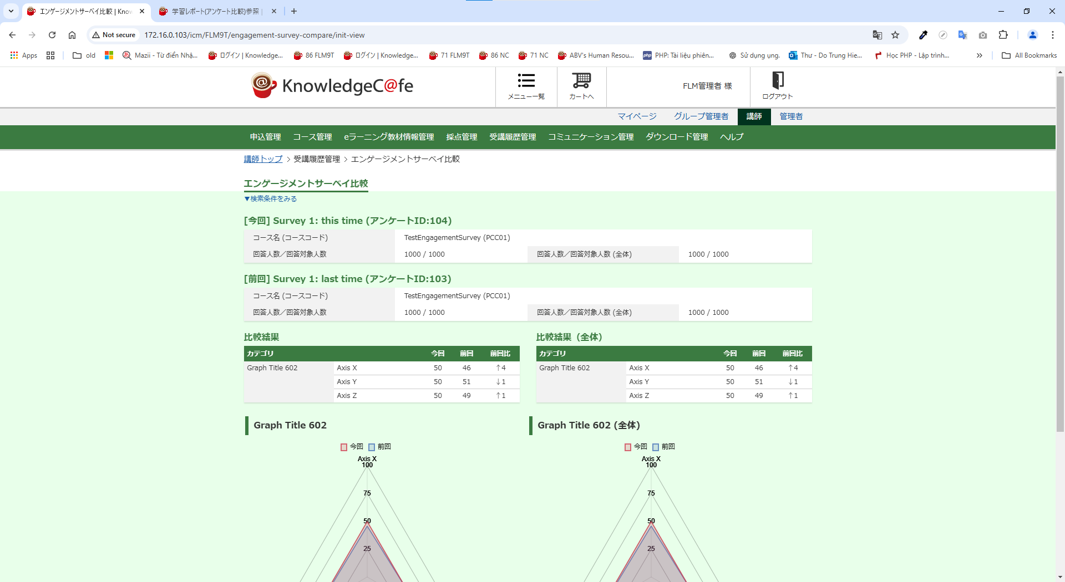
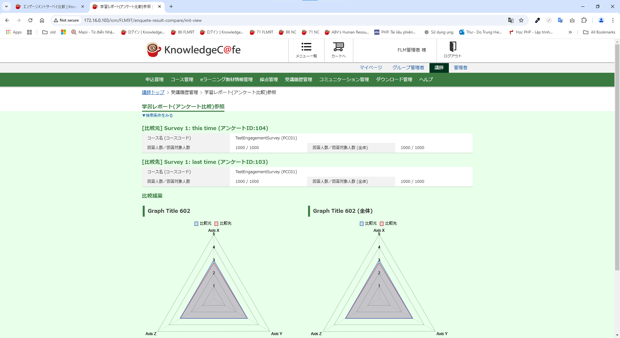

IT_02-01-05 | エンゲージメントサーベイ設定一括更新 |  |  |  |  | 学習レポート（アンケート）設定一括更新
 | 講師




IT_02-01-06 | エンゲージメントサーベイ設定一括更新 |  |  |  |  | 学習レポート（アンケート）設定一括更新
 | 講師

